VIMonitor
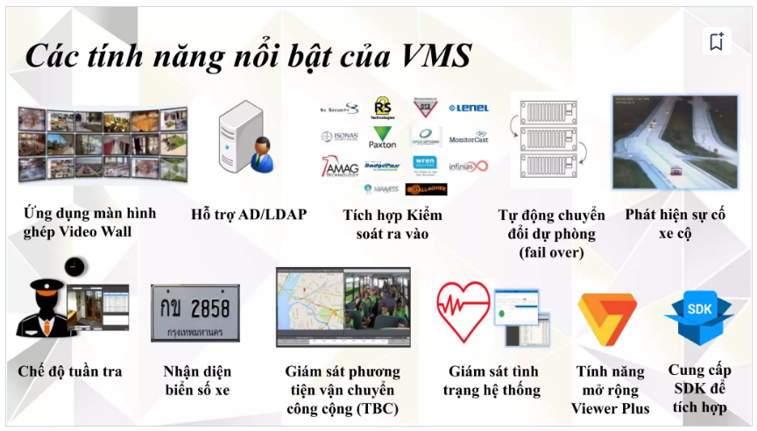
Tham khảo
 | https://www.slideshare.net/saonaman/panasonic-video-insight-2019
Danh sách chức năng:
 | Nhận diện biển số xe
 | Kiểm soát ra vào tòa nhà
 | Nhận diện khuôn mặt
 | Phát hiện sự cố xe cộ
 | Tự động chuyển đổi dự phòng
 | Chế độ tuần tra
 | Giám sát phương tiện vận chuyển công cộng

